notes
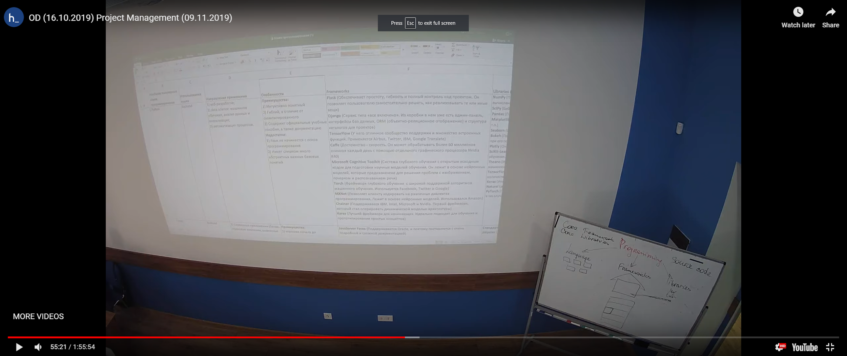
https://ru.wikipedia.org/wiki/%D0%A1%D1%80%D0%B0%D0%B2%D0%BD%D0%B5%D0%BD%D0%B8%D0%B5_%D0%BA%D0%B0%D1%80%D0%BA%D0%B0%D1%81%D0%BE%D0%B2_%D0%B2%D0%B5%D0%B1-%D0%BF%D1%80%D0%B8%D0%BB%D0%BE%D0%B6%D0%B5%D0%BD%D0%B8%D0%B9

